Usecase1
Usecase | Quản Lý Nhân Viên

Ngày | 2022-05-16

Người Test | Nguyễn Ngọc Thảo

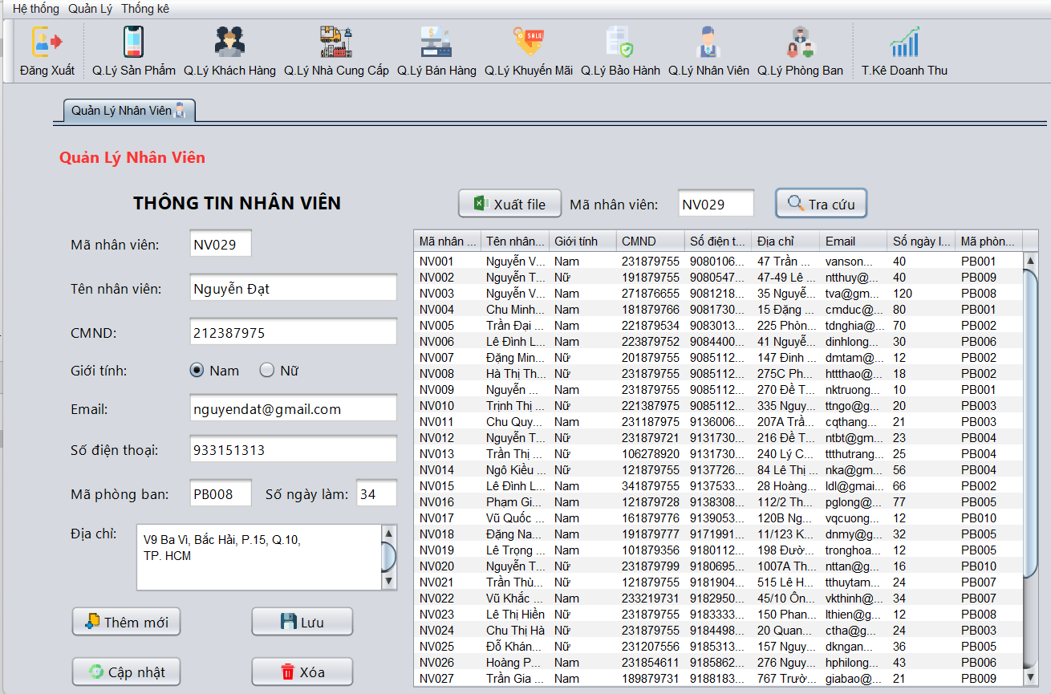 |  |  |  |  |  |  |  | (Màn hình phụ 1) | (Màn hình phụ 2) | (Màn hình phụ 3)

 | Tester nhập |  |  |  |  | Dev nhập
STT | Case Study | Status | Desciprtion | Bug Date | Tester | Fix Date | Dev
1 | Tải cơ sở dữ liệu | Bug | Thông tin dữ liệu không được tải lên | 2022-06-16 | Thảo | 17/05/2022 | Trung
2 | Tra cứu nhân viên | Bug | Không hiển thị đầy đủ thông tin | 2022-05-16 | Thảo | 23/05/2022 | Trung
3 | Thêm nhân viên | Bug | Không lưu vào CSDL | 2022-05-16 | Thảo | 23/05/2022 | Thắng
4 | Xóa nhân viên | OK |  |  | Thảo |  | Tuấn
5 | Cập nhật nhân viên | OK |  |  | Thảo
6 | Lưu thông tin nhân viên | OK |  |  | Thảo
7 | Xuất file danh sách nhân viên | Bug | Không xuất được file excel | 2022-06-18 | Thảo | 2022-06-20 | Trung
8 |  | Warning
9 |  | Warning
10 |  | Warning
11 |  | Warning
12 |  | Warning
13 |  | Warning
14 |  | Warning
15 |  | Warning
16 |  | Warning
17 |  | Warning
18 |  | Warning
19 |  | Warning
20 |  | Warning
21 |  | Warning
22 |  | Warning
23 |  | Warning
24 |  | Warning
25 |  | Warning

Usecase 2
Usecase | Quản Lý Bán Hàng

Ngày | 2022-05-30

Người Test | Nguyễn Ngọc Thảo

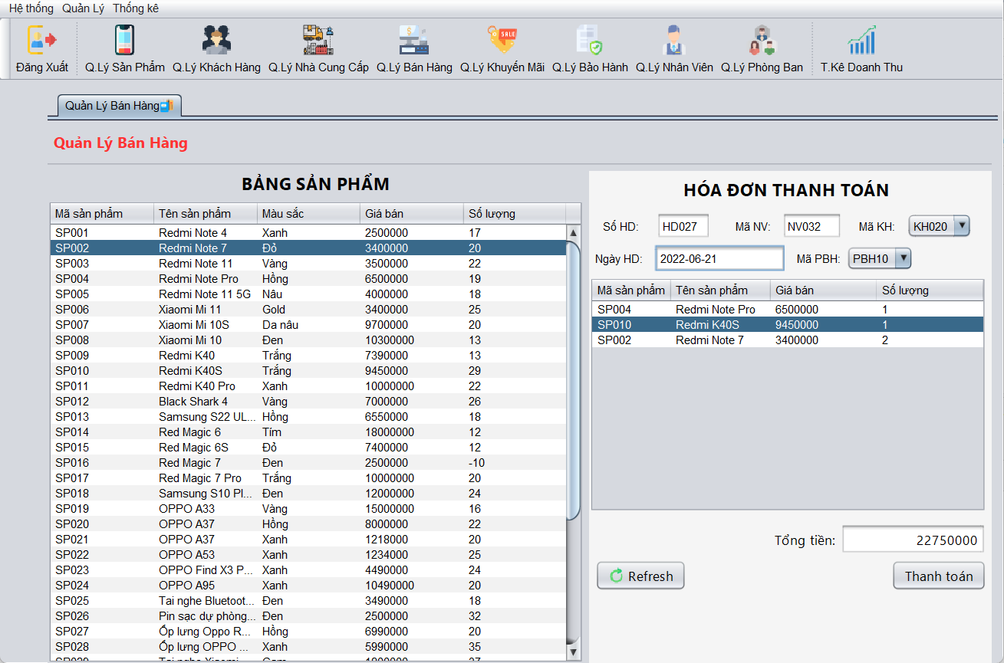 |  |  |  |  |  |  |  | 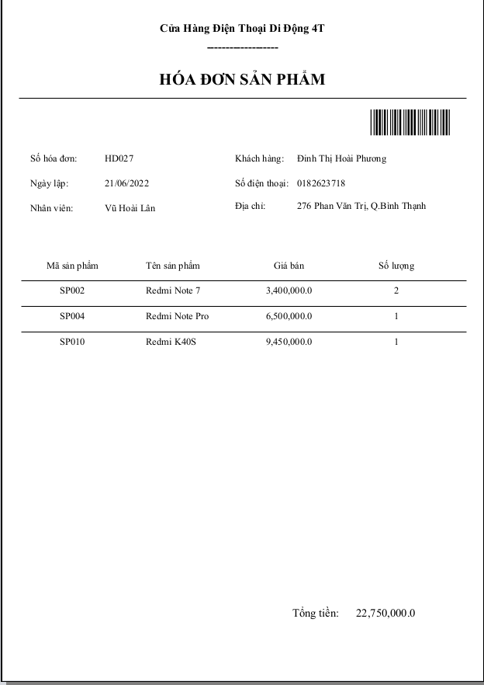 | (Màn hình phụ 2) | (Màn hình phụ 3)

 | Tester nhập |  |  |  |  | Dev nhập
STT | Case Study | Status | Desciprtion | Bug Date | Tester | Fix Date | Dev
1 | Chọn sản phẩm | OK |  | 2022-05-30 | Thảo
2 | Thanh toán và in hóa đơn | OK |  | 2022-05-30 | Thảo
3 |  | Warning
4 |  | Warning
5 |  | Warning
6 |  | Warning
7 |  | Warning
8 |  | Warning
9 |  | Warning
10 |  | Warning
11 |  | Warning
12 |  | Warning
13 |  | Warning
14 |  | Warning
15 |  | Warning
16 |  | Warning
17 |  | Warning
18 |  | Warning
19 |  | Warning
20 |  | Warning
21 |  | Warning
22 |  | Warning
23 |  | Warning
24 |  | Warning
25 |  | Warning

Usecase3
Usecase | Thống Kê Doanh Thu

Ngày | 2022-06-10

Người Test | Nguyễn Ngọc Thảo

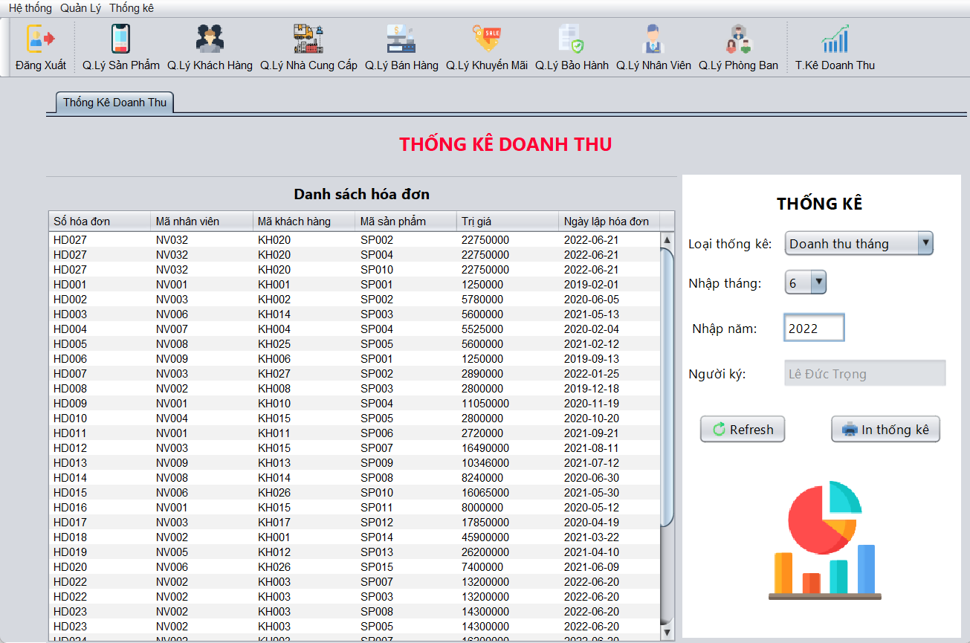 |  |  |  |  |  |  |  | 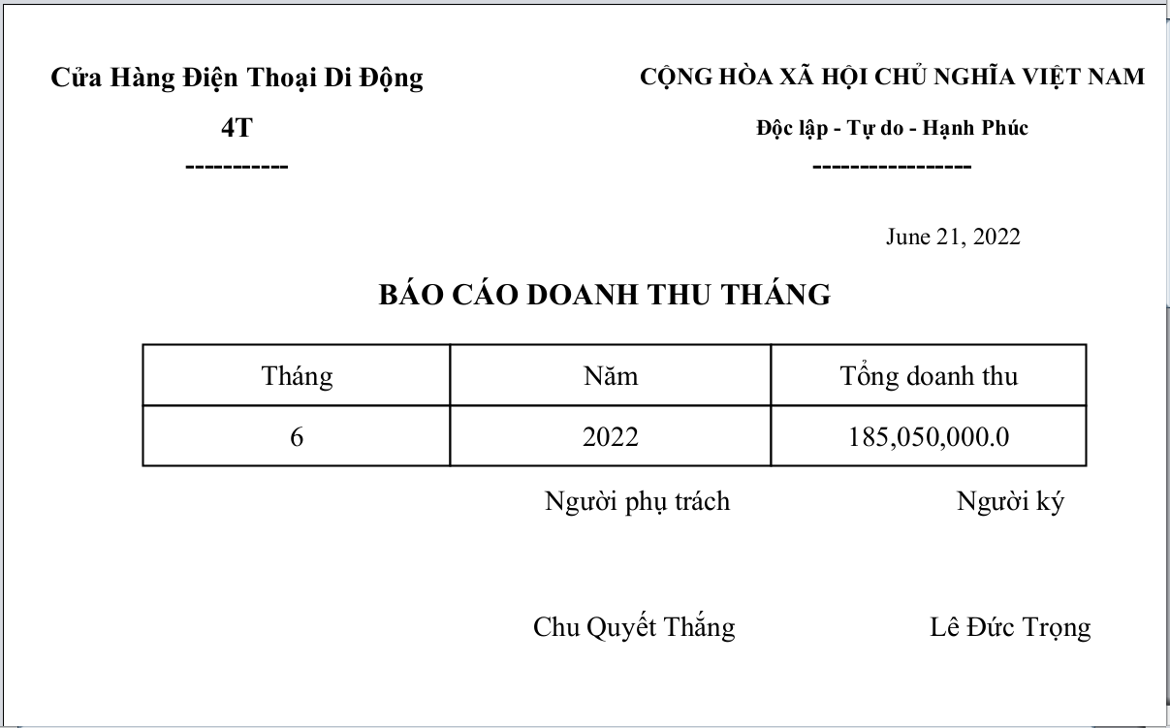 | 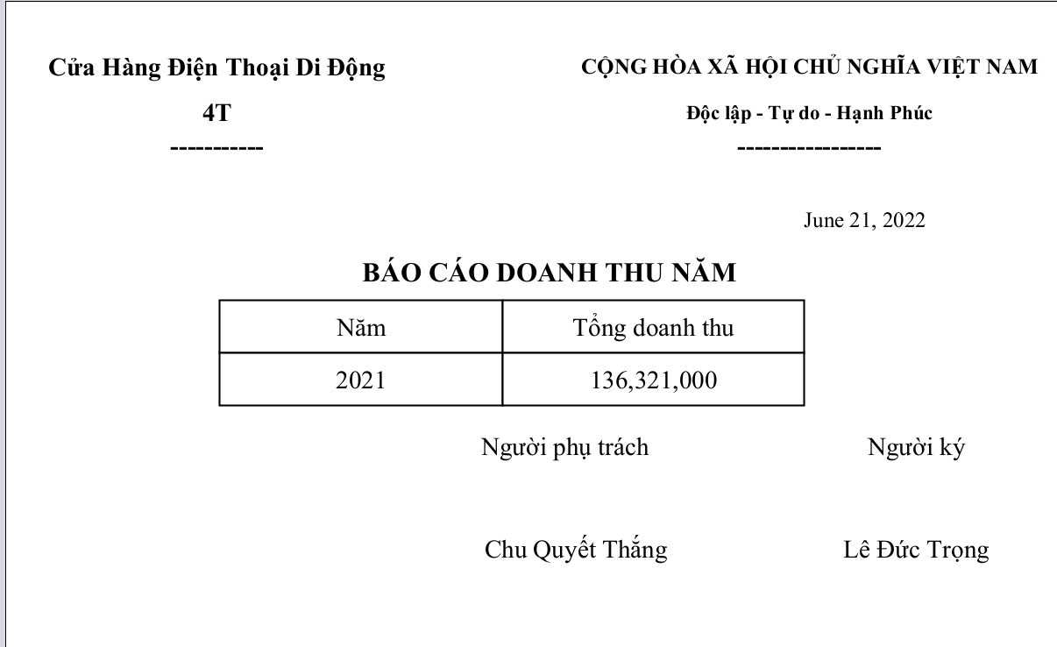 | (Màn hình phụ 3)

 | Tester nhập |  |  |  |  | Dev nhập
STT | Case Study | Status | Desciprtion | Bug Date | Tester | Fix Date | Dev
1 | Chọn loại thống kê | OK |  | 2022-06-10 | Thảo
2 | Xuất file báo cáo | OK |  | 2022-06-10 | Thảo
3 |  | Warning
4 |  | Warning
5 |  | Warning
6 |  | Warning
7 |  | Warning
8 |  | Warning
9 |  | Warning
10 |  | Warning
11 |  | Warning
12 |  | Warning
13 |  | Warning
14 |  | Warning
15 |  | Warning
16 |  | Warning
17 |  | Warning
18 |  | Warning
19 |  | Warning
20 |  | Warning
21 |  | Warning
22 |  | Warning
23 |  | Warning
24 |  | Warning
25 |  | Warning

